Instruções
Instruções
1. Preencher a coluna G, em amarelo, na aba "rodada 11", com 1 para vitória das brancas, 0.5 (ou 0.5 dependendo da sua versão do Office) para empate e 0 para vitória das pretas.
2. É preciso preencher todos os resultados para o resultado completo
3. Para saber o campeão, só é necessário preencher os resultados das partidas coloridas de verde
4. A classificação final aparecerá automaticamente na aba "Classificação final"

OBS: Considerei que o critério de desempate, segundo https://campeonatobrasileiroxadrez.blogspot.com/2021/07/folder-regulamento.html:
a) Resultado Individual é a própria pontuação do jogador.

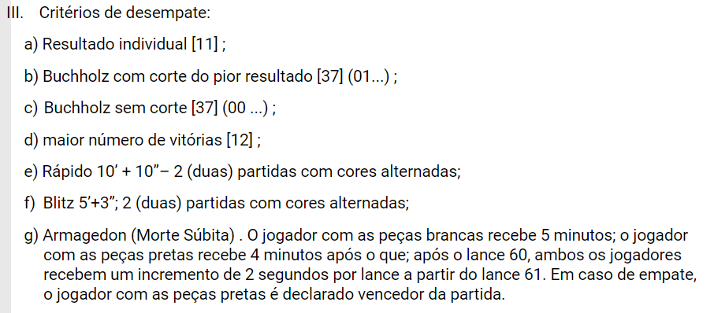

Autor: Ricardo Luiz Vilela de Castro
e-mail: estatisticocastro@gmail.com

